상품제안서
실리콘 폴딩 냄비받침 | 상품코드: S22970

 |  |  |  |  |  |  | 02-713-8555 | www.synergygift.co.kr
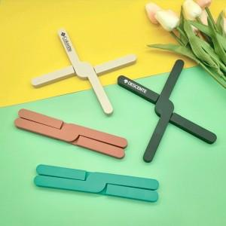

【상세/제작정보】 | <p><span style="background-color: rgb(255, 255, 255); font-family: dotum; font-size: 13px;">* 인디핑크 색상 품절</span></p><p>&nbsp;</p>

【인쇄/포장옵션】 | 실크 / OPP(비닐)

【공급단가】 | 수량 | 100~ | 500~ | 1,000~ | 3,000~ | 5,000~
*VAT별도 | 단가 | 1,950원 | 1,880원 | 1,810원 | 1,740원 | 1,690원

【상품 URL】 | https://www.synergygift.co.kr:443/src/goods_detail.php?gdno=22970

